ゲーム画面
目次へ | 更新履歴へ
 | ゲーム画面

 | 画面イメージ |  |  |  | 画面構成
 |   |  |  |  |  | 名前 | 内容 | リンク
 |  |  |  |  | ① | プレイヤー | 移動や攻撃ができる | プレイヤー仕様
 |  |  |  |  | ② | 城 | プレイヤーが守る拠点 | 城仕様
 |  |  |  |  | ③ | エネミー1 | プレイヤーを攻撃してくる敵 | エネミー仕様
 |  |  |  |  | ④ | HPゲージ | プレイヤーの体力 | HPゲージ仕様
 |  |  |  |  | ⑤ | 砲弾 | 敵の城から飛んでくる砲弾 | 城仕様
 |  |  |  |  | ⑥ | 第一防衛ライン | 城から援護をもらえる場所 | 防衛ライン仕様
 |  |  |  |  | ⑦ | 第二防衛ライン | まだ決まっていません | 防衛ライン仕様

 |  | 画像設定
 |  | ファイル名 | サイズ | 座標/位置 |  | 備考
 | 0 | Stage.fbx |  | 画面の中心 |  | ステージのモデルデータ
 | 1 | Player.fbx |  | 画面の中心 |  | プレイヤーのモデルデータ
 | 2 | Castle.fbx |  | 画面の左 |  | 城のモデルデータ
 | 3 | Enemy1.fbx |  | 画面の右 |  | エネミーのモデルデータ
 | 4 | HPgauge.png |  | 画面の右上 |  | HPゲージの画像
 | 5 | Cannonball |  | 画面の右から飛んでくる |  | 砲弾のモデルデータ

 |  | BGM設定
 |  | ファイル名 | 長さ | 鳴らすタイミング |  | 備考
 | 1 |  |  | マップ内にいる時に反復再生 |  | 戦っている時の緊張感がある曲

仕様書(プロトタイプ版)
目次へ | 更新履歴へ |  | 作業項目へ
 | プロトタイプ版ゲーム画面仕様書

 | 画面イメージ |  |  |  |  | 画面構成
 | 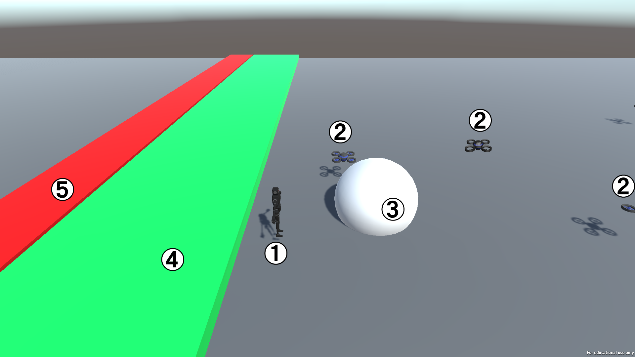 |  |  |  |  |  | 名前 |  | 内容 | リンク
 |  |  |  |  |  | ① | プレイヤー |  | 移動や攻撃ができる | プレイヤー仕様
 |  |  |  |  |  | ② | エネミー1 |  | 防衛ラインに近づく敵 | エネミー1仕様
 |  |  |  |  |  | ③ | 砲弾 |  | 敵の城から飛んでくる砲弾 | 砲弾仕様
 |  |  |  |  |  | ④ | 第二防衛ライン |  | 城から援護をもらえる場所 | 第二防衛ライン仕様
 |  |  |  |  |  | ⑤ | 第一防衛ライン |  | 敵が入ったらゲームオーバー | 第一防衛ライン仕様

 |  | 3ｄモデル設定
 |  | ファイル名 |  | サイズ | 座標/位置 |  | 備考
 | 0 | Stage.fbx |  | 100ｘ10ｘ10 | 画面の中心 |  | ステージのモデルデータ
 | 1 | Player.fbx |  |  | 画面の中心 |  | プレイヤーのモデルデータ
 | 2 | Enemy1.fbx |  |  | 画面の右 |  | エネミーのモデルデータ
 | 3 | Cannonball |  |  | 画面の右から飛んでくる |  | 砲弾のモデルデータ

 |  | BGM設定
 |  | ファイル名 |  | 長さ | 鳴らすタイミング |  | 備考

プロトタイプ版ゲーム画面へ
 | プレイヤー仕様

 |  |  |  |  |  |  |  | イメージ
 | 出来る処理 |  |  |  |  |  |  | 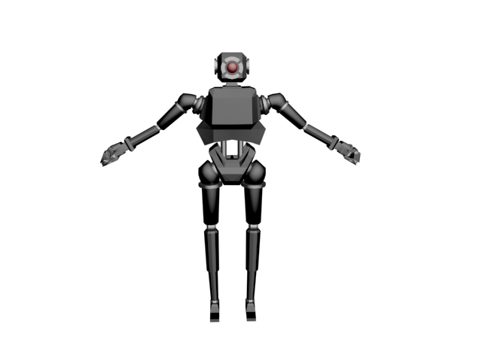
1 | 移動
2 | 攻撃
3 | 第二防衛ラインにいないとき
4 | 第二防衛ラインにいるとき

 | 具体的な処理の内容
1 | 移動
2021-01-01 | 方向キー右を押したとき
 | ・画面の右へ移動する |  |  |  |  |  |  | アニメーションはプレイヤーデザイン仕様を参照
 | ・「Run」アニメーションを再生
2021-01-02 | 方向キー左を押したとき
 | ・画面の左へ移動する
 | ・「Run」アニメーションを再生
2021-01-03 | 方向キー上を押したとき
 | ・画面の上へ移動する
 | ・「Run」アニメーションを再生
2021-01-04 | 方向キー下を押したとき
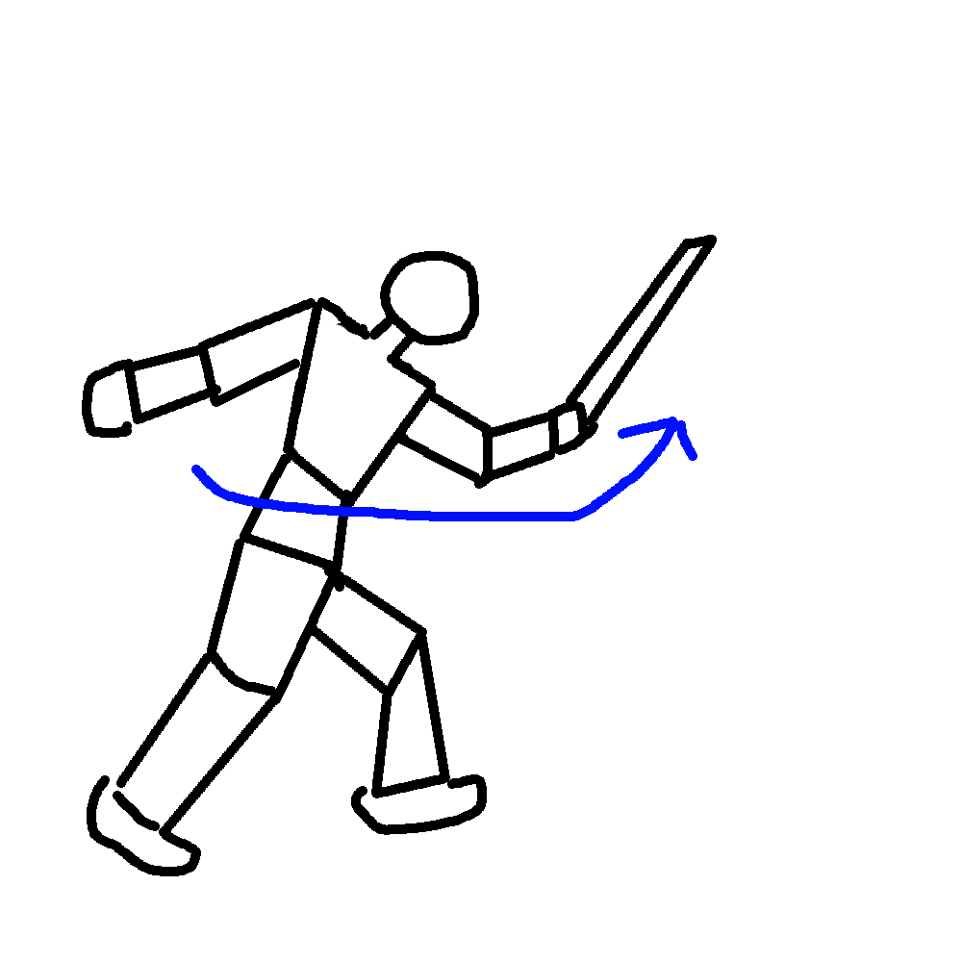
 | ・画面の下へ移動する
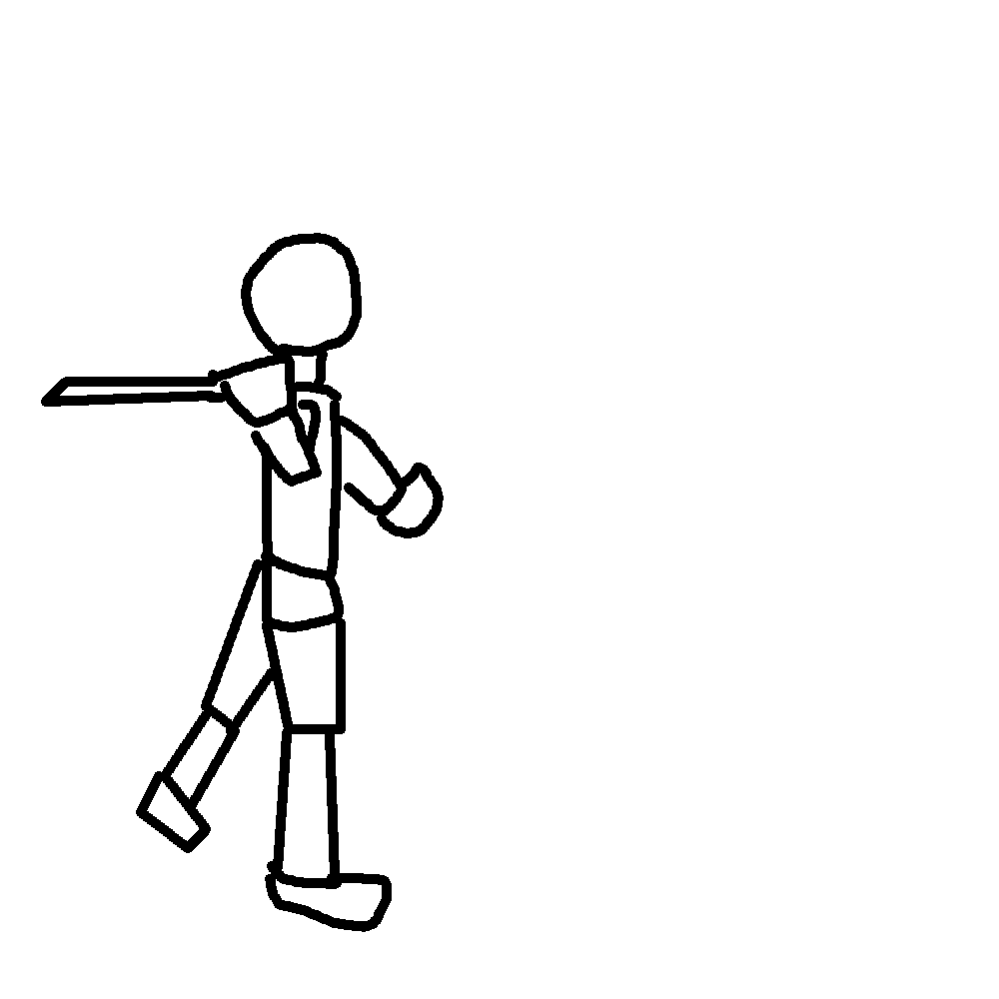
 | ・「Run」アニメーションを再生

2 | 攻撃 |  |  |  |  |  |  | アニメーションイメージ
2021-02-01 | Zキーを押したとき
 | ・第2防衛ラインにいなかったらプレイヤーの目の間に弱攻撃の当たり判定を生成する
 | ・第2防衛ラインにいたらプレイヤーの目の前に強攻撃の当たり判定を生成する
 | ・「Attack」アニメーションを再生する

3 | 第二防衛ラインにいないとき
2021-03-01 | ・2攻撃に当たり判定を弱攻撃に変更する

4 | 第二防衛ラインにいるとき
2021-04-01 | ・2攻撃の当たり判定を強攻撃に変更する

プロトタイプ版ゲーム画面へ
 | エネミー仕様
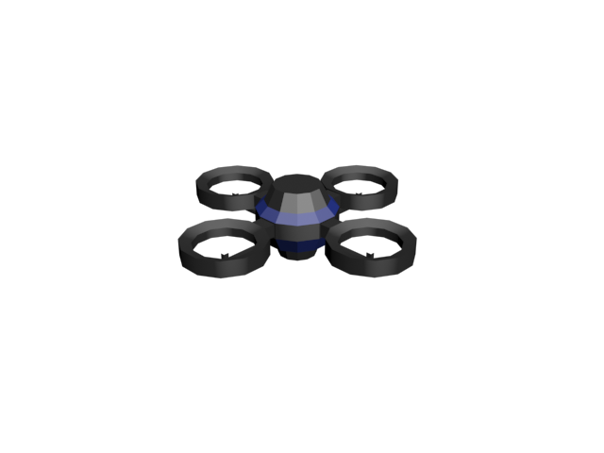
 |  |  |  |  |  |  |  | イメージ
 | 出来る処理
1 | 移動
2 | ダメージを食らう
3 | 初期位置

 | 具体的な処理の内容
1 | 移動
 | ・画面左方向へ進む

2 | ダメージを食らう
2021-02-01 | 弱攻撃に当たったとき
 | ・ダメージリアクションをする
 | ・ダメージリアクションはエネミーが上に少し飛び上がる感じ
2021-02-02 | 強攻撃に当たったとき
 | ・自分を削除する

3 | 初期位置
2021-03-01 | 画面外に数体配置

プロトタイプ版ゲーム画面へ
 | 砲弾仕様

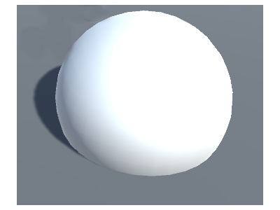
 |  |  |  |  |  |  |  | イメージ
 | 出来る処理
1 | 移動
2 | スローモーション
3 | 攻撃を食らった時
4 | 第一防衛ラインに当たったとき
 | 初期位置

 | 具体的な処理の内容
1 | 移動
 | 画面左方向へ進む
 | エネミーよりもはやい

2 | スローモーション
2021-02-01 | 画面内に入ったとき
 | ・自分の移動速度を落とす
 | ・すべてのエネミーの移動速度を落とす

3 | 攻撃を食らった時
2021-03-01 | 強攻撃に当たったとき
 | ・自分の移動方向を右へ変更
 | ・「2スローモーション」をもとの速度に戻す
 | ・自分の当たり判定を「強攻撃」に変更する
2021-03-02 | 弱攻撃に当たったとき(3-1と内容は同じです)
 | ・自分の移動方向を右へ変更
 | ・「2スローモーション」をもとの速度に戻す
 | ・自分の当たり判定を「強攻撃」に変更する

4 | 第一防衛ラインに当たったとき
 | ・「2スローモーション」をもとの速度に戻す

5 | 初期位置
 | ・ゲーム開始から数秒後に画面に入ってくるような場所に設置

プロトタイプ版ゲーム画面へ
 | 第二防衛ライン仕様

 |  |  |  |  |  |  |  | イメージ
 | 出来る処理 |  |  |  |  |  |  | 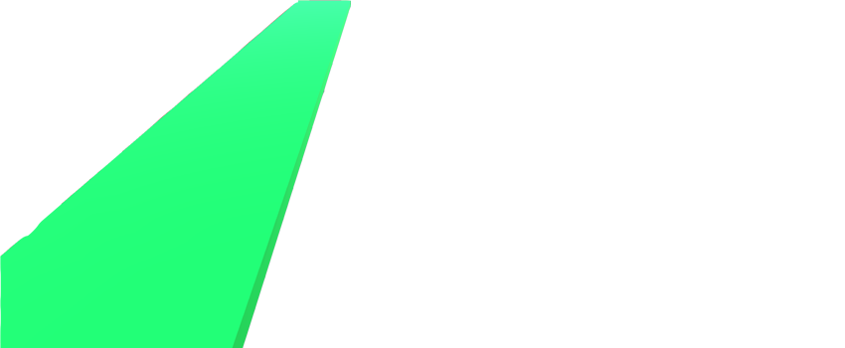
1 | 当たり判定

 | 具体的な処理の内容
1 | 当たり判定を付けてプレイヤーの「3第二防衛ラインにいるとき」「4第二防衛ラインにいるとき」ができるようにする

プロトタイプ版ゲーム画面へ
 | 第二防衛ライン仕様


 |  |  |  |  |  |  |  | イメージ
 | 出来る処理
1 | 当たり判定

 | 具体的な処理の内容
1 | 当たり判定を付けて砲弾の「4第一防衛ラインに当たったとき」ができるようにする

プレイヤー仕様
目次へ | 更新履歴へ |  | ゲーム画面へ
 |  | プレイヤー仕様
 |  |  |  |  |  |  |  |  | プレイヤーイメージ
 |  |  |  |  |  |  |  |  | 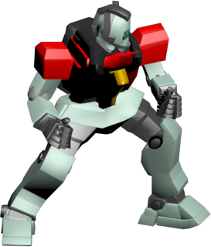 | ファイル名 | サイズ | 座標/位置 | 備考
 |  | 出来る処理 |  | 備考
 | 1 | 移動 |  | プレイヤーのHPが0になってもゲームオーバーにはならない
 | 2 | 攻撃 |  | 城のHPが0になったときにゲームオーバーになる
 | 3 | 連続攻撃1
 | 4 | 連続攻撃2
 | 5 | 回避
 | 6 | 攻撃に当たる
 | 7 | 武器切り替え1
 | 8 | 武器切り替え2
 | 9 | オブジェクトを持つ
 | 10 | オブジェクトを投げる
 | 11 | アイテムを拾う
 | 12 | 死ぬ
 | 13 | 防衛ラインにいるとき

 |  | 具体的な処理の内容
 | 1 | 移動 |  |  |  |  |  | アニメーションイメージ
 | 2021-01-01 | 方向キー右を押したとき
 |  | ・方向キー右の入力で画面の右へ移動
 |  | ・プレイヤーの正面を画面右に向かせる
 |  | ・装備している武器の「Walk」アニメーションを再生
 | 2021-01-02 | 方向キー左を押したとき
 |  | ・方向キー左の入力で画面の左へ移動
 |  | ・プレイヤーの正面を画面左へ向かせる
 |  | ・装備している武器の「Walk」アニメーションを再生
 | 2021-01-03 | 方向キー上を押したとき
 |  | ・画面の上へ移動
 |  | ・プレイヤーの正面を画面上へ向かせる
 |  | ・装備している武器の「Walk」アニメーションを再生
 | 2021-01-04 | 方向キー下を押したとき |  |  |  |  |  | アニメーションはプレイヤーデザイン仕様を参照
 |  | ・画面の下へ移動
 |  | ・プレイヤーの正面を画面下へ向かせる
 |  | ・装備している武器の「Walk」アニメーションを再生

 | 例えば
 | 2021-01-01 | 武器1を所持しているとき
 |  | 方向キーの右を入力したら
 |  | ・「Walk1」アニメーションをする |  |  | 0のほうがいい？

 | 2021-01-02 | 武器2を所持しているとき
 |  | 方向キーの右を入力したら
 |  | ・「Walk2」アニメーションをする

 | 2 | 攻撃
 | 2021-02-01 | Zキーを押したとき
 |  | ・「1移動」をできないようにする
 |  | ・装備している武器の攻撃の当たり判定を生成 ↳生成する場所はプレイヤーの正面
 |  | ・装備している武器の「攻撃」アニメーションを再生
 |  | ・装備している武器の「攻撃」効果音を再生
 |  | ・全体フレームは
 |  | ・全体フレームのあと数フレームだけ次の操作までの猶予フレームを作る
 |  | ・猶予フレームの後「1移動」をできるようにする

 | 3 | 連続攻撃
 | 2021-03-01 | 「2攻撃」のあとのため「1移動」ができない状態
 | 2021-03-02 | 「2攻撃」の猶予フレーム中にＺキーを押したときにおこる
 |  | ・装備している武器の攻撃の当たり判定を生成
 |  | ・装備している武器の「連続攻撃」アニメーションを再生
 |  | ・装備している武器の「連続攻撃」効果音を再生
 |  | ・全体フレームは
 |  | ・全体フレームの後数フレームだけ次の操作までの猶予フレームを作る
 |  | ・猶予フレームの後「1移動」をできるようにする

 | 4 | 連続攻撃2
 | 2021-04-01 | 「連続攻撃」のあとのため「1移動」ができない状態
 | 2021-04-02 | 「連続攻撃」の猶予フレーム中にＺキーを押したときにおこる
 |  | ・装備している武器の攻撃の当たり判定を生成
 |  | ・装備している武器の「連続攻撃2」アニメーションを再生
 |  | ・装備している武器の「連続攻撃2」効果音を再生
 |  | ・全体フレームは
 |  | ・全体フレームの後数フレームだけ次の操作までの猶予フレームを作る
 |  | ・猶予フレームの後「1移動」をできるようにする

 | 5 | 回避
 |  | ・Xキーを押したときに起こる
 |  | ・プレイヤーの当たり判定をOFFにする
 |  | ・アニメーション「回避」を再生
 |  | ・効果音「Douge」を再生
 |  | ・方向キーを押している方向に素早く移動する
 |  | ・方向キーを押していない場合はプレイヤーの向いている 方向とは逆に素早く移動する
 |  | ・全体フレームがたったら当たり判定をONにする
 |  | ・数秒間は「5回避」をできなくする

 | 6 | 攻撃に当たる
 |  | ・当たり判定「エネミーアタック」に当たったときにおこる
 |  | ・HPをー１する
 |  | ・効果音「PlayerDmage」を再生する

 | 7 | 武器切り替え1
 |  | ・Aキーを押したときにおこる
 |  | ・登録していた武器を装備する
 |  | ・装備すると「1移動」「2攻撃」「3連続攻撃」「4連続攻撃2」で使用される 当たり判定、アニメーション、効果音が変わる

 | 8 | 武器切り替え2
 |  | ・Ｓキーを押したときにおこる
 |  | ・登録していた武器を装備する
 |  | ・装備すると「1移動」「2攻撃」「3連続攻撃」「4連続攻撃2」で使用される 当たり判定、アニメーション、効果音が変わる

 | 9 | オブジェクトを持つ
 | 2021-09-01 | Ｃキーを押したときにおこる
 |  | ・目の前にオブジェクトがあった場合持ち上げることができる |  |  |  |  | 持ち上げられるオブジェクト
 |  | ・「持ち上げる」アニメーションを再生

 | 10 | オブジェクトを投げる
 | 2021-10-01 | 「9オブジェクトを持つ」の状態ならできる
 |  | ・Cキーを押したときにおこる
 |  | ・「投げる」アニメーションを再生する

 | 11 | アイテムを拾う
 |  | ・アイテムにふれた時におこる
 |  | ・アイテムの数を+1する
 |  | ・効果音「Pick up」を再生する

 | 12 | 死ぬ
 |  | ・HPが0になったときにおこる
 |  | ・「死亡」アニメーションを再生する
 |  | ・「Death」効果音を再生する
 |  | ・数秒後、城から新しい機体が出てくる

 | 13 | 防衛ラインにいるとき
 |  | ・「２攻撃」「3連続攻撃」「４連続攻撃2」で生成するプレイヤー攻撃当たり判定の攻撃力をあげる

 |  | SE設定
 |  | ファイル名 |  | 長さ |  | 鳴らすタイミング | 備考
 | 1 | ＸＸＸAtack.mp3 |  |  |  | 攻撃時 | どのような武器が出るかまだ分からないので名前がＸＸＸです
 | 2 | ＸＸＸAtack.mp3 |  |  |  | 攻撃時 | どのような武器が出るかまだ分からないので名前がＸＸＸです
 | 3 | ＸＸＸAtack.mp3 |  |  |  | 攻撃時 | どのような武器が出るかまだ分からないので名前がＸＸＸです
 | 4 | Dodge.mp3 |  |  |  | 回避時 | 回避した時の地面との衝突音
 | 5 | PlayerDamege.mp3 |  |  |  | 被ダメージ時 | ロボットがダメージを食らう音
 | 6 | pick up.mp3 |  |  |  | 被ダメージ時 | 高めの短めの音
 | 7 | PlayerDeath.mp3 |  |  |  | 被ダメージ時 | ロボットが破壊されるときの音。爆破よりは粉々になる感じ

プレイヤーデザイン仕様
目次へ
 | プレイヤーデザイン仕様


 | 基本デザイン | プレイヤーの歩きアニメーション |  | 画像設定
 |  |  |  | ファイル名 | 画像サイズ | 備考
 |  |  | 1 | Player | 32x32 | プレイヤーの画像
 |  |  | 2 | Player_walk | 96x32 | プレイヤーの歩きアニメーション


 | 武器を持っている時の動き
 |  | マウスの方向に合わせて武器が回転する
 |  | 🖱


 |  |  | 🖱

アイテム・武器仕様
目次へ
 | アイテム・武器仕様

 | 武器

 | 剣 | ダメージ : | 1 |  | 画像設定
 |  |  |  |  | ファイル名 | 画像サイズ | 座標/位置 | 備考
 |  | 攻撃速度 : | １５フレーム | 1 | Sword.png | 32x32 | キャラクターの手 | 剣
 |  |  |  | 2 | Spear.png | 32x32 | キャラクターの手 | 銃
 |  | 特徴 : | 最も基本的な武器 | 3 | Gun.png | 32x32 | キャラクターの手 | 槍
 |  |  |  | 4 | Bullet.png | 32x32 | 銃の先端 | 銃から発射される弾

 |  |  |  |  | SE設定
 | 銃 | ダメージ : | 1 |  | ファイル名 | 長さ | 鳴らすタイミング | 備考
 |  |  |  | 1 | Sword.mp3 | 0.3秒 | 剣を振った時 | 剣を振る音
 |  | 発射間隔 : | １２０フレーム | 2 | Spear.mp3 | 0.3秒 | 槍で攻撃した時
 |  |  |  | 3 | Shot.mp3 | 0.3秒 | 銃を撃った時 | ショットガンを発射したときの音
 |  | 弾の速度 : | 10

 |  | 特徴 : | 遠距離攻撃ができる・単一攻撃

 | 槍 | ダメージ : | 2

 |  | 攻撃速度 : | ３０フレーム

 |  | 特徴 : | 一直線で攻撃する。リーチが剣よりも長い

ギミック・オブジェクト仕様
目次へ
 | ギミック・オブジェクト仕様

 | ギミック

 |  |  |  | 名前 | ファイヤートラップ
 |  |  |  | 処理内容 | プレイヤーが当たるとダメージを１受ける

 |  |  |  | 名前 | 水トラップ
 |  |  |  | 処理内容 | プレイヤーがこのブロックの上にいると、剣以外の武器は使えなくなる
 |  |  |  |  | 他の武器を持っている状態で水に入ると、武器が自動的に剣に変わる

 |  |  |  | 名前 | 氷トラップ
 |  |  |  | 処理内容 | このブロックの上では滑るような動きになる(ポケモンの氷みたいな)

 |  |  |  | 名前 | 植物トラップ
 |  |  |  | 処理内容 | プレイヤーの移動速度が遅くなる

 |  |  |  | 名前 | 電気トラップ
 |  |  |  | 処理内容 | 当たるとダメージを1受ける

 |  | 画像設定
 |  | ファイル名 | 画像サイズ |  | 座標/位置 | 備考
 | 1 | Fire.png | 64x32 |  | マップ上 | 火
 | 1 | Water.png | 64x64 |  | マップ上 | 水
 | 1 | Ice.png | 64x64 |  | マップ上 | 氷
 | 1 | Grace.png | 64x64 |  | マップ上 | 植物
 | 1 | Electric.png | 64x64 |  | マップ上 | 電気

背景仕様
目次へ
 | 背景仕様
 |  |  | ブロックの例 | マップの例
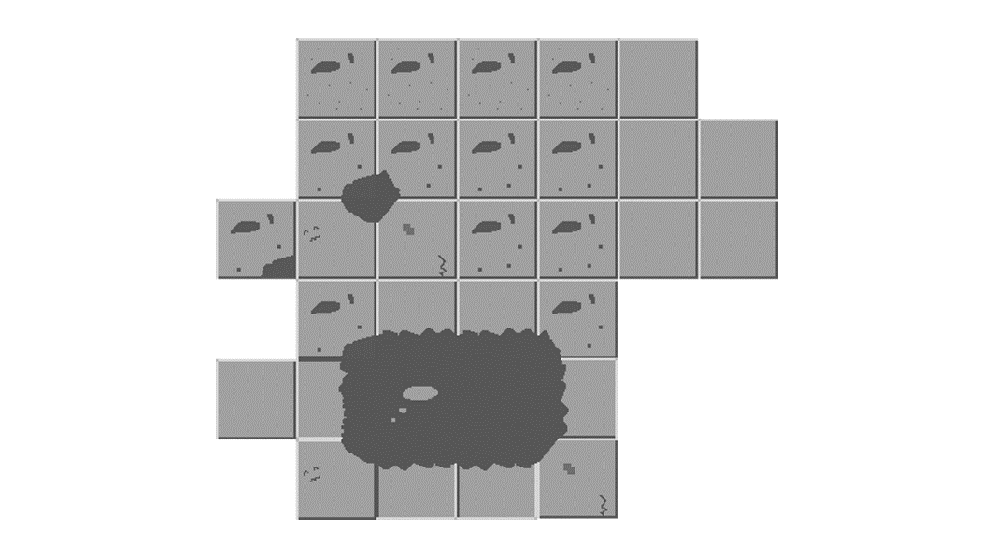
 | インゲームの背景仕様
 | 1. | 64x64の大きさの画像を使う
 | 2. | ブロックの形をしている
 | 3. | そのブロックを繋げてマップを構成する
 | 4. | マップの広さ、全体的な形はそれぞれ違う

